Convertisseur d'unité
Convertisseur d'unité |  |  |  |  |  |  |  |  |  |  |  | Chiffres romain/arabe

 | Surface |  |  | mm² | cm² | dm² | m² |  |  |  |  | Romain | Arabe | Arabe | Romain
 |  | mm² | 1 | X | 0.01 | 0.0001 | 0.000001 |  |  |  |  |  | 0
 |  | cm² | 1 | 100 | X | 0.01 | 0.0001 |  |  |  |  |  | 0
 |  | dm² | 1 | 10000 | 100 | X | 0.01 |  |  |  |  |  | 0
 |  | m² | 1 | 1000000 | 10000 | 100 | X

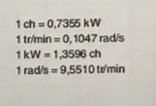
 | Pression |  |  | Pa | hPa | kPa | mbar | bar | daN/cm² | PSI | N
 |  | Pa | 1 | X | 0.01 | 0.001 | 0.01 | 0.00001 | 0.00001 | 0.000 | 0.0001
 |  | hPa | 1 | 100 | X | 0.1 | 1 | 0.001 | 0.001 | 0.015 | 0.01
 |  | kPa | 1 | 1000 | 10 | X | 10 | 0.01 | 0.01 | 0.145 | 0.1
 |  | mbar | 1 | 0.00001 | 1 | 0.1 | X | 0.001 | 0.001 | 0.145 | 0.01
 |  | bar | 1 | 1000000 | 1000 | 100 | 1000 | X | 1 | 1.45038E+01 | 10
 |  | daN/cm² | 1 | 1000000 | 1000 | 100 | 1000 | 1 | X | 14.5038 | 10
 |  | PSI |  | 0.000 | 0.000 | 0.000 | 0.000 | 0.000 | 0 | X
 |  | N |  | 0 | 0 | 0 | 0 | 0 | 0 |  | X

 | Force |  |  | N | kg | daN
 |  | N | 24525 | X | 2500
 |  | kg | 2500 | 24525 | X
 |  | daN |  |  |  | X

 | Régime |  |  | tr/min | tr/sec
 |  | tr/min |  | X | 0
 |  | tr/sec |  | 0 | X
 |  |  |  |  |  | X

 | Temps |  |  | s | min | heure
 |  | s | 1 | X | #VALUE! | 0.00027777777778
 |  | min | 1 | 60 | X | 0.016666666667
 |  | heure | 1 | 3600 | 60 | X

 | Puissance |  |  | W | KW | CV
 |  | W | 1 | X | 0.001 | 0.00136
 |  | KW | 1 | 1000 | X | 1.36
 |  | CV | 1 | 736 | 0.736 | X

 | Vitesse |  |  | m/s | m/min | km/h
 |  | m/s | 1 | X | 0.016666666667 | 3.6
 |  | m/min | 1 | 0.016666666667 | X | 0.06
 |  | km/h | 1 | 0.27777777778 | 16.666666667 | X

 | Débit |  |  | dm³/min | l/minute | cm³/min | m³/h
 |  | dm³/min |  | X | 0 | 0 | 0
 |  | l/min |  | 0 | X | 0 | 0
 |  | cm³/min |  | 0 | 0 | X | 0
 |  | m³/h |  | 0 | 0 | 0 | X

 | Volume |  |  | mm³ | cm³ | dm³ | m³
 |  | mm³ | 1 | X | 0.001 | 0.000001 | 1E-10
 |  | cm³ | 1 | 1000 | X | 0.001 | 0.0000001
 |  | dm³ | 4.4 | 4400000 | 4400 | X | 0.00044
 |  | m³ | 1 | 10000000000 | 10000000 | 10000 | X

 | Température |  |  | °C | °F | K
 |  | °C | 18 | X | 64.4 | 291.15
 |  | °F | 1 | -17.222222222 | X | 255.92777778
 |  | K | 402.909 | 129.759 | 265.5662 | X

Visserie, résistance
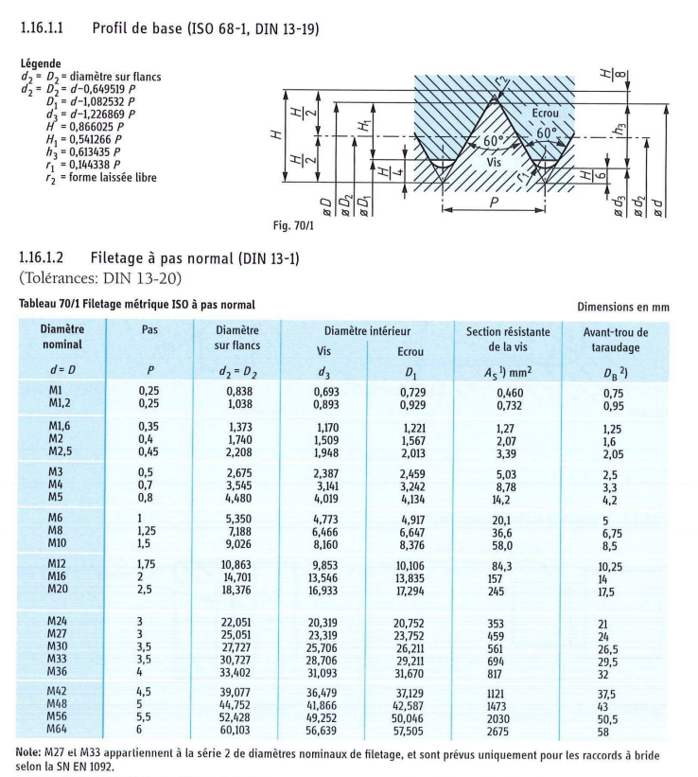
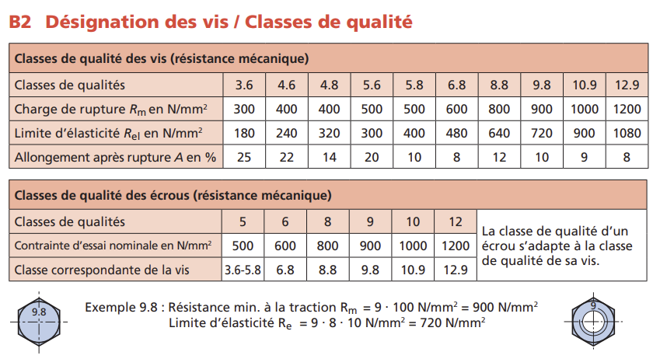
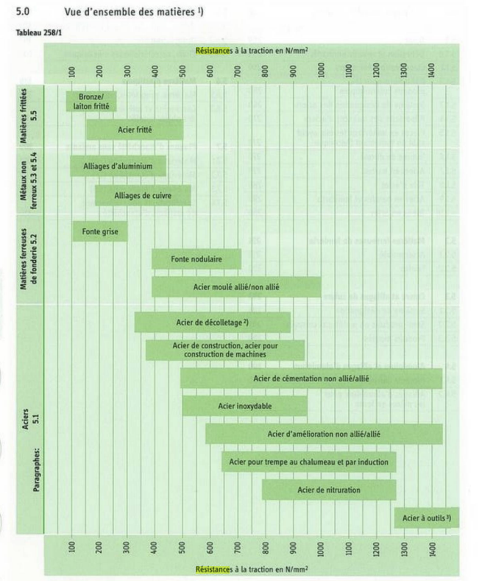
Vis (Filetage ISO à pas normal)

Diamètre (mm) | Section (mm²) | 1er chiffre | 2ème chiffre | Charge de rupture (N/mm²) | Limite élasticité (N/mm²) | Charge de rupture de la vis (N) | Limite élasticité de la vis (N)

M3 | 5.03 |  |  | 0 | 0 | 0 | 0
M4 | 8.78 |  |  | 0 | 0 | 0 | 0
M5 | 14.2 |  |  | 0 | 0 | 0 | 0
M6 | 20.1 |  |  | 0 | 0 | 0 | 0
M8 | 36.6 |  |  | 0 | 0 | 0 | 0
M10 | 58 |  |  | 0 | 0 | 0 | 0
M12 | 84.3 |  |  | 0 | 0 | 0 | 0
M14 |  |  |  | 0 | 0 | 0 | 0
M16 | 157 |  |  | 0 | 0 | 0 | 0
M18 |  |  |  | 0 | 0 | 0 | 0
M20 | 245 |  |  | 0 | 0 | 0 | 0
M22 |  |  |  | 0 | 0 | 0 | 0
M24 | 353 |  |  | 0 | 0 | 0 | 0
M26 |  |  |  | 0 | 0 | 0 | 0
M27 | 459 |  |  | 0 | 0 | 0 | 0
M30 | 561 |  |  | 0 | 0 | 0 | 0
M33 | 694 |  |  | 0 | 0 | 0 | 0
M36 | 817 |  |  | 0 | 0 | 0 | 0
M42 | 1121 |  |  | 0 | 0 | 0 | 0
M48 | 1473 |  |  | 0 | 0 | 0 | 0
M56 | 2030 |  |  | 0 | 0 | 0 | 0
M64 | 2675 |  |  | 0 | 0 | 0 | 0

 |  |  |  |  |  |  |  |  |  | S

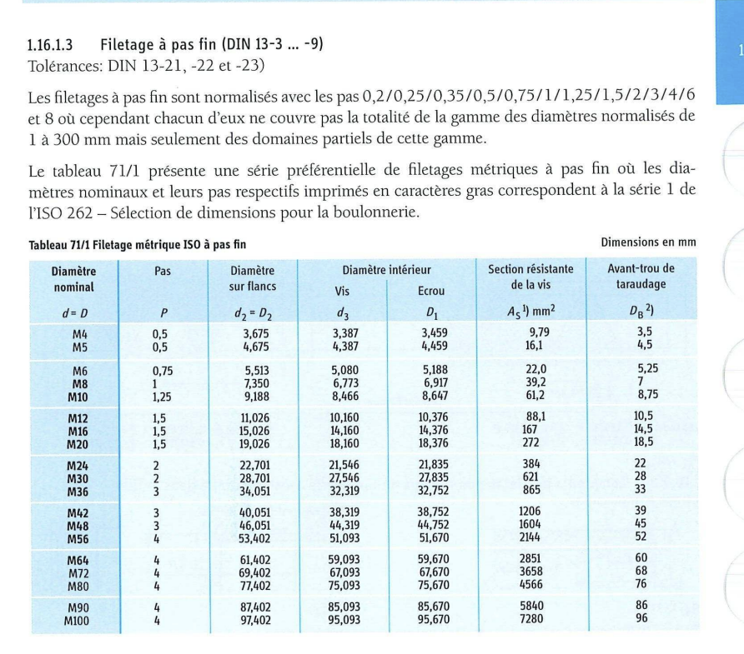
Vis (Filetage ISO à pas fin)

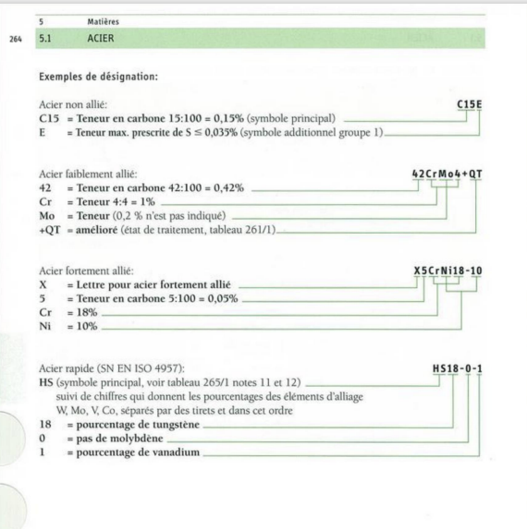
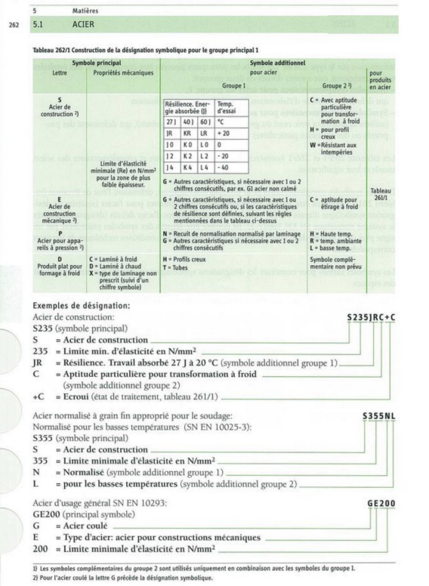
Diamètre (mm) | Pas | Section (mm²) | 1er chiffre | 2ème chiffre | Charge de rupture (N/mm²) | Limite élasticité (N/mm²) | Charge de rupture de la vis (N) | Limite élasticité de la vis (N)

M4 | 0.5 | 9.79 |  |  | 0 | 0 | 0 | 0
M5 | 0.5 | 16.1 |  |  | 0 | 0 | 0 | 0
M6 | 0.75 | 22 |  |  | 0 | 0 | 0 | 0
M8 | 1 | 39.2 |  |  | 0 | 0 | 0 | 0
M10 | 1.25 | 61.2 |  |  | 0 | 0 | 0 | 0
M12 | 1.5 | 88.1 |  |  | 0 | 0 | 0 | 0
M16 | 1.5 | 167 |  |  | 0 | 0 | 0 | 0
M20 | 1.5 | 272 |  |  | 0 | 0 | 0 | 0
M24 | 2 | 384 |  |  | 0 | 0 | 0 | 0
M30 | 2 | 621 |  |  | 0 | 0 | 0 | 0
M36 | 3 | 865 |  |  | 0 | 0 | 0 | 0
M42 | 3 | 1206 |  |  | 0 | 0 | 0 | 0
M48 | 3 | 1604 |  |  | 0 | 0 | 0 | 0
M56 | 4 | 2144 |  |  | 0 | 0 | 0 | 0
M64 | 4 | 2851 |  |  | 0 | 0 | 0 | 0
M72 | 4 | 3658 |  |  | 0 | 0 | 0 | 0
M80 | 4 | 4566 |  |  | 0 | 0 | 0 | 0
M90 | 4 | 5840 |  |  | 0 | 0 | 0 | 0
M100 | 4 | 7280 |  |  | 0 | 0 | 0 | 0

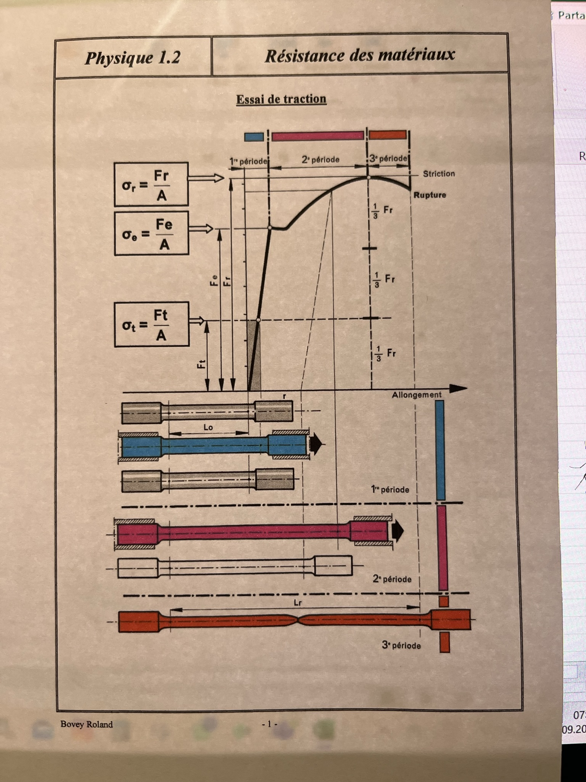
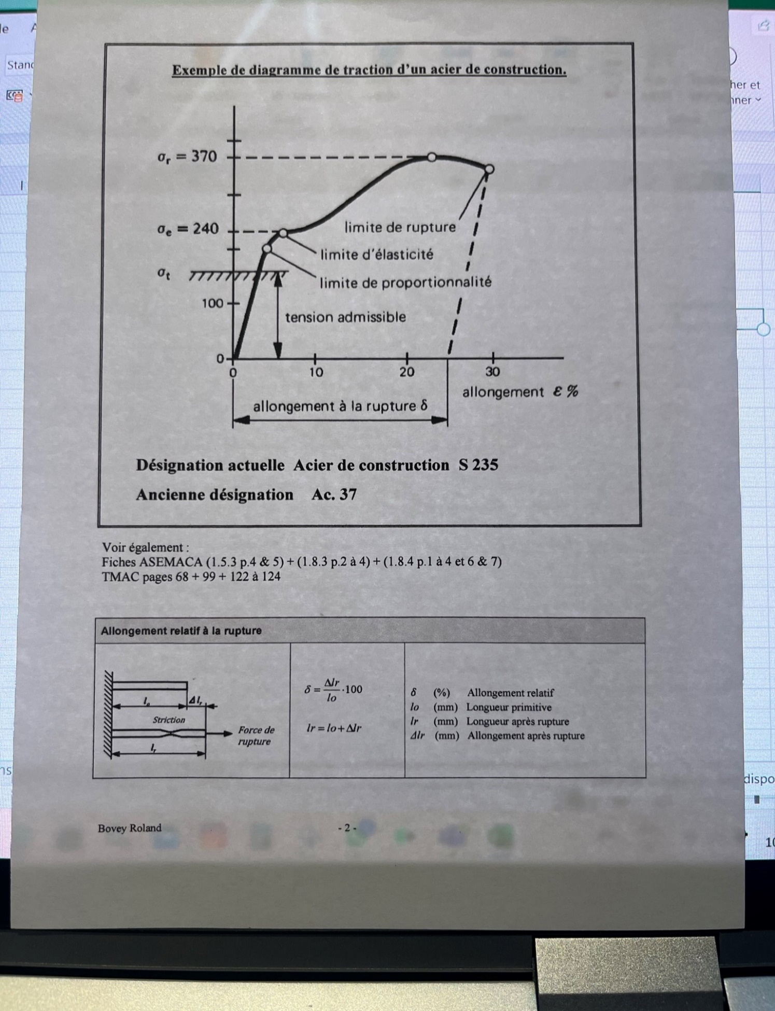

 |  |  |  |  |  |  |  |  | Tableau résistance matériaux + facteur sécurité

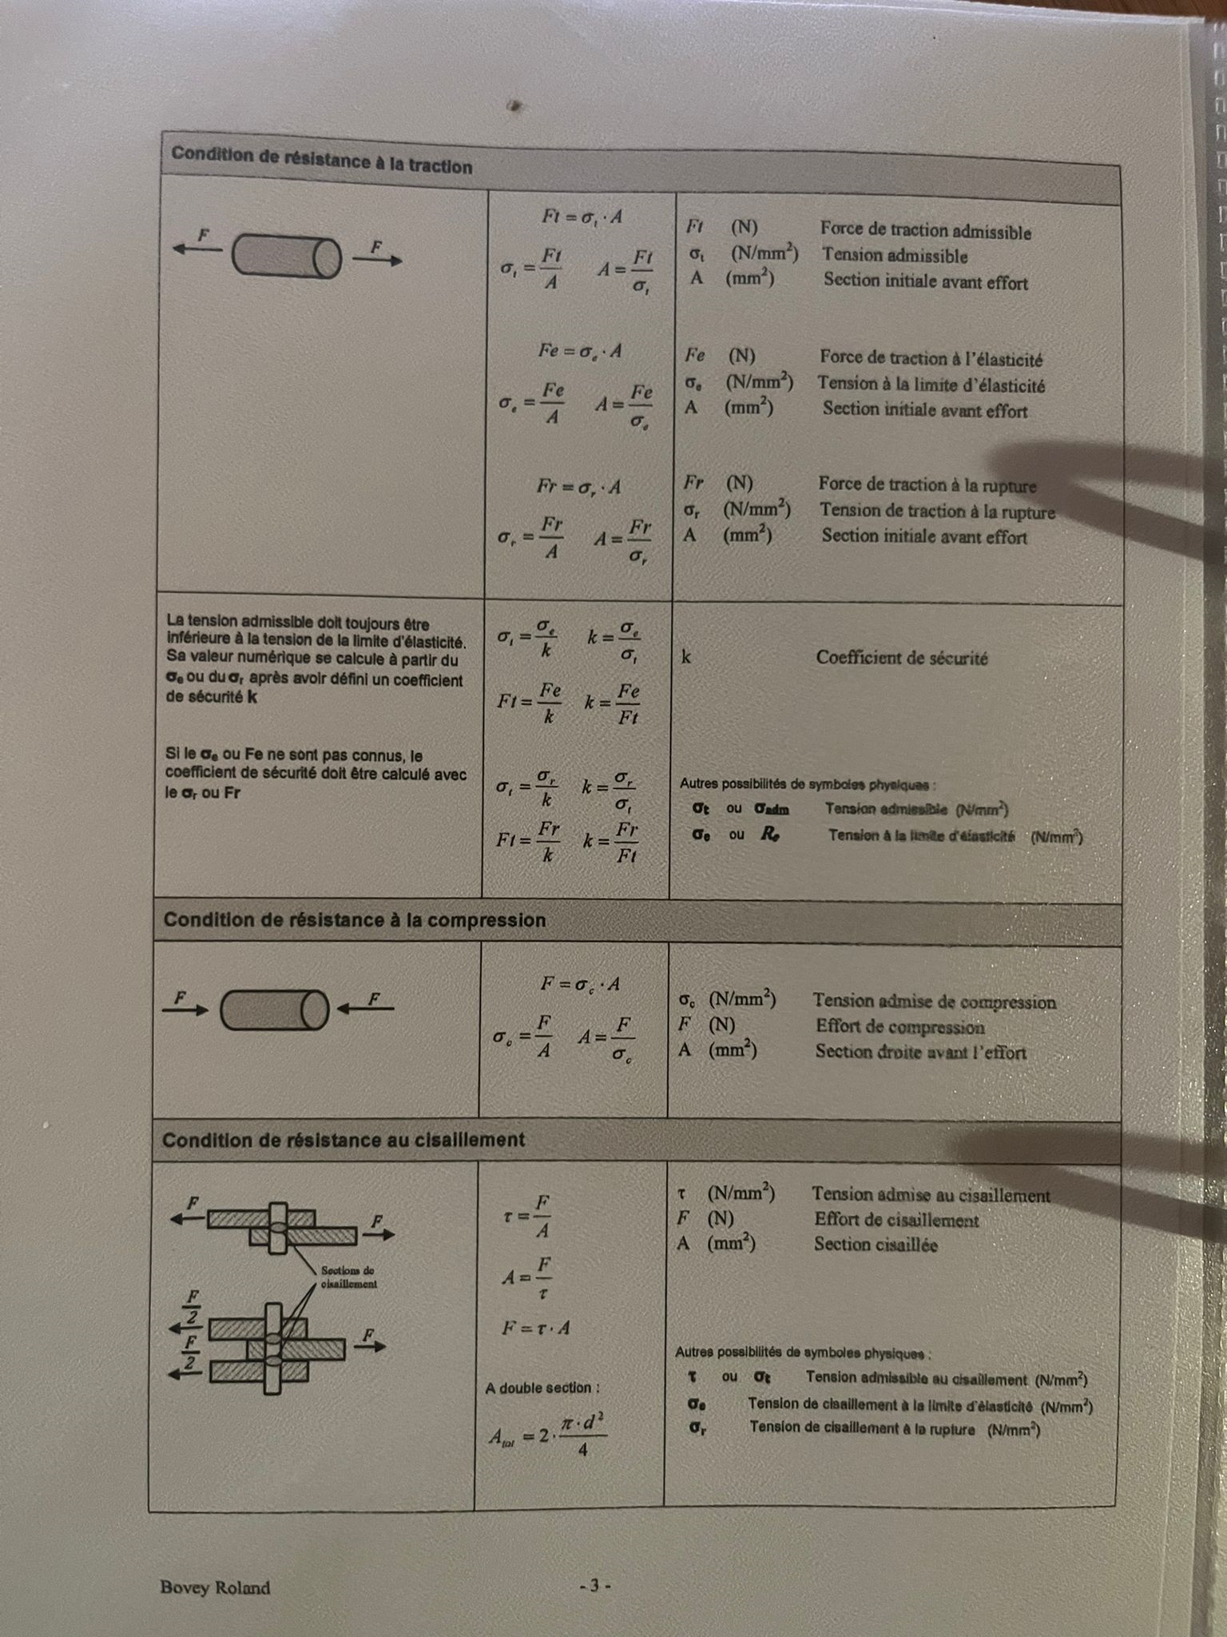

Puissance mécanique
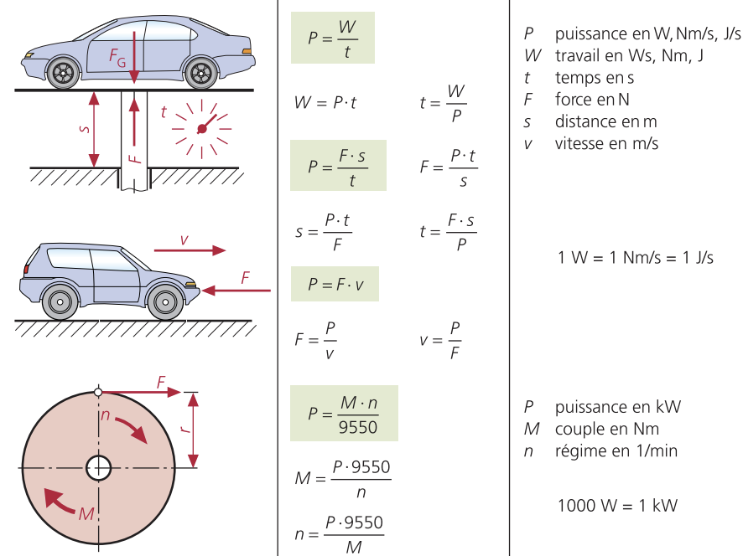

Puissance mécanique
Puissance | P |  | W, Nm/s, J/s | #DIV/0! | #DIV/0! | 0 | 0
Force | F |  | N | #DIV/0! | #DIV/0!
Travail | W |  | Ws, Nm, J | 0
Temps | t |  | s | #DIV/0! | #DIV/0!
Vitesse | v |  | m/s | #DIV/0!
Couple | M |  | Nm | #DIV/0!
Régime | n |  | 1/min | #DIV/0!
Distance | S |  | m/s | #DIV/0!

Conversions
 |  | W | Nm/s | J/s
1 | W | X | 1 | 1
 | Nm/s | 0 | X | 0
 | J/s | 0 | 0 | X

Géométrie (surface)
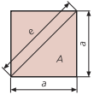
Carré
Longueur |  | 0 | 0 | 0
Surface |  | 0
Périmètre |  | 0
Diagonale |  | 0

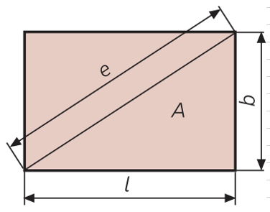
Rectangle
Largeur (b) |  | 0 | #DIV/0!
Longueur (l) |  | 0 | #DIV/0!
Surface (A) |  | 0
Périmètre |  | 0
Diagonale (e) |  | 0

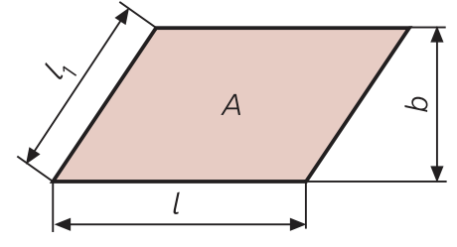
Parallélogramme
Largeur (b) |  | #DIV/0!
Longueur (l) |  | 0 | #DIV/0!
Longueur 1 (l1) |  | 0
Surface (A) |  | 0
Périmètre |  | 0

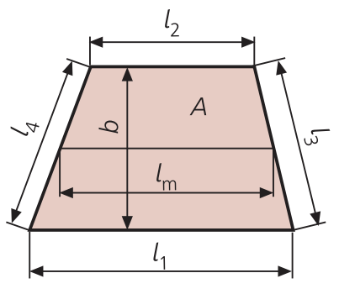
Trapèze
Largeur (b) |  |  | #DIV/0!
Longueur1 (l1) |  |  | #DIV/0! | 0
Longueur 2 (l2) |  |  | #DIV/0!
Longueur 3 (l3)
Longueur 4 (l4)
Surface (A) |  |  | 0 | 0
Longueur moyenne (lm) |  |  | 0
Périmètre |  |  | 0

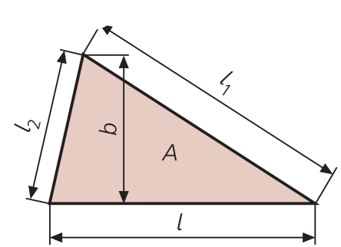
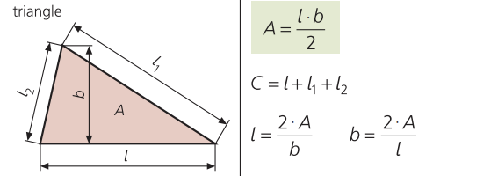
 | Triangle
 | Largeur (b) |  | #DIV/0!
 | Longueur (l) |  | #DIV/0!
 | Longueur 1 (l1)
 | Longueur 2 (l2)
 | Surface (A) |  | 0
 | Périmètre |  | 0

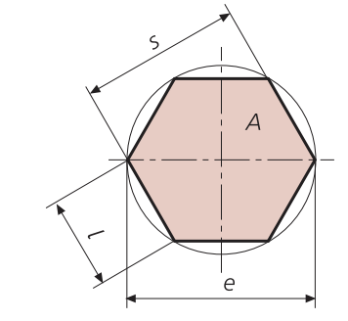
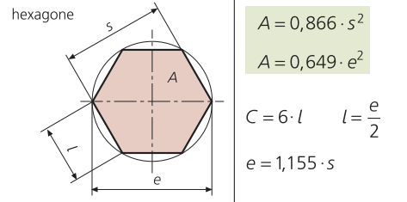
 | Hexagone
 | Largeur (S) |  |  | 0
 | Longueur (l) |  |  | 0
 | Pointe à pointe (e) |  |  | 0
 | Surface (A) |  |  | 0 | 0
 | Longueur moyenne |  |  | 0
 | Périmètre |  |  | 0

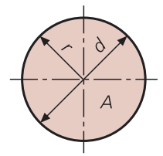
 | Cercle
 | Rayon |  | 0
 | Diamètre | 984 | 0
 | Surface |  | 0 | 760466.4841
 | Circonférence |  | 3091.3271711 | 0

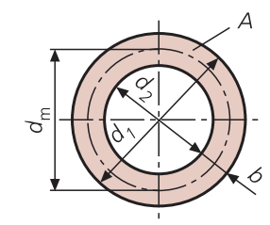
 | Couronne
 | Surface (A) |  |  | 0 | 0 | 0
 | Largeur (b)
 | Diam ext (d1) |  |  | 0
 | Diam int (d2) |  |  | 0
 | Diam moyen |  |  | 0

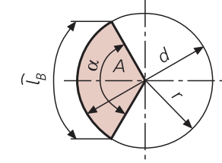
 | Secteur de disque
 | Surface (A) |  |  | 0 | 0
 | Rayon ® |  |  | 0 | 0
 | Diamètre (d) |  |  | 0
 | Longueur d'arc (lB) |  |  | 0
 | Angle (α) |  |  | 0

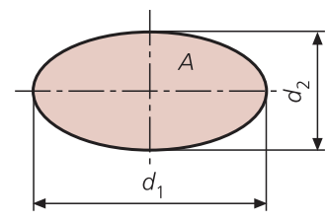
 | Ellipse
 | Diamètre 1 |  | #DIV/0!
 | Diamètre 2 |  | #DIV/0!
 | Circonférence |  | 0
 | Surface |  | 0

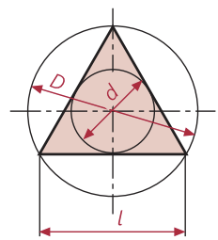
 | Triangle
 | Diamètre (D) |  | 0 | 0
 | Diamètre (d) |  | 0 | 0
 | Circonférence (C) |  | 0
 | Surface (A) |  | 0 | 0 | 0
 | Longueur (l) |  | 0 | 0

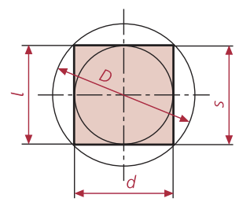
 | Carré
 | Diamètre (D) |  | 0 | 0 | 0
 | Diamètre (d) |  | 0 | 0
 | Circonférence (C) |  | 0
 | Surface (A) |  | 0 | 0 | 0
 | Longueur (l) |  | 0 | 0
 | Diagonale (e) |  | 0 | 0

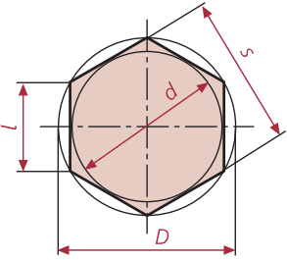
 | Hexagone
 | Diamètre (D) |  | 0 | 0 | 0
 | Diamètre (d) |  | 0 | 0 | 0
 | Circonférence (C) |  | 0
 | Surface (A) |  | 0 | 0 | 0
 | Longueur (l) |  | 0 | 0
 | Diagonale (e) |  | 0 | 0
 | Ouverture clé (s) |  | 0

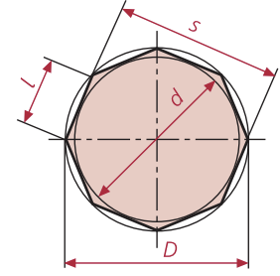
 | Octogone
 | Diamètre (D) |  | 0 | 0 | 0
 | Diamètre (d) |  | 0 | 0 | 0
 | Circonférence (C) |  | 0
 | Surface (A) |  | 0 | 0 | 0
 | Longueur (l) |  | 0 | 0
 | Diagonale (e) |  | 0
 | Ouverture clé (s) |  | 0

Géométrie (volume)
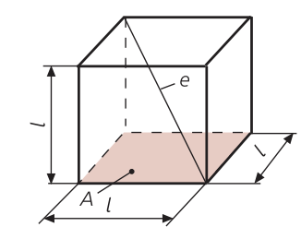
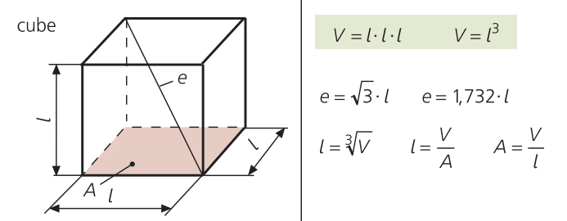
Cube
Longueur (l) |  | 0 | #DIV/0!
Surface (A) |  | #DIV/0!
Diagonale (e) |  | 0 | 0
Volume (V) |  | 0

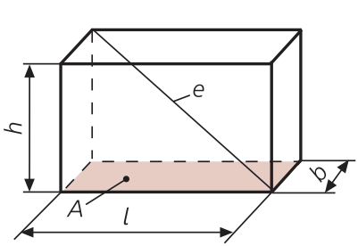
Prisme
Longueur (l) |  | #DIV/0!
Surface (A) |  | 0
Diagonale (e) |  | 0
Volume (V) |  | 0 | 0
Largeur (b) |  | #DIV/0!
Hauteur (h) |  | #DIV/0!

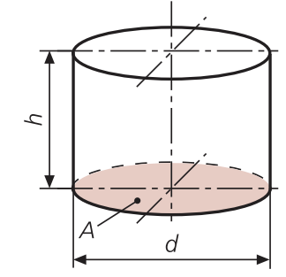
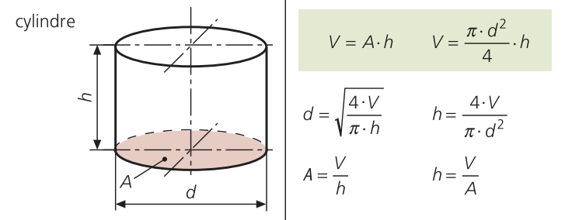
Cylindre
Diamètre (d) |  | #DIV/0!
Surface (A) |  | #DIV/0!
Volume (V) |  | 0 | 0
Hauteur (h) |  | #DIV/0! | #DIV/0!

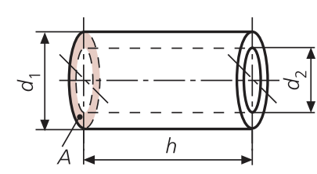
 | Cylindre creux
 | Diamètre 1 (d1)
 | Diamètre 2 (d2)
 | Surface (A) |  | #DIV/0! | 0
 | Volume (V) |  | 0 | 0
 | Hauteur (h) |  | #DIV/0!
 | Volume1 (V1) |  | 0 | 0
 | Volume2 (V2) |  | 0

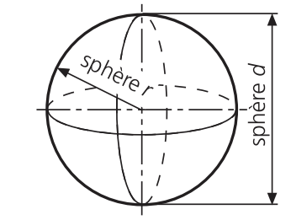
 | Sphère
 | Diamètre (d) |  | 0
 | Volume (V) |  | 0 | 0 | 0
 | Rayon (r) |  | 0

Trigonométrie
Calcul pente en %
Base |  | 100
Hauteur (déniveler) |  | 40
Inclinaison en % |  | 40 | %

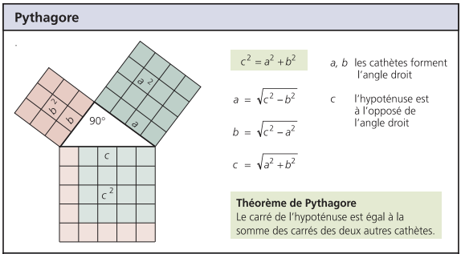

Données connues |  | a | Donnée recherchée
a | ? |  | a | 0
b | 0 |  | b
c | 0 |  | c

Données connues |  | b | Donnée recherchée |  |  |  | C =
a | 0 |  | a
b | ? |  | b | 0
c | 0 |  | c |  | B =

Données connues |  | c | Donnée recherchée
a | 0 |  | a
b | 0 |  | b |  |  | A =
c | ? |  | c | 0

Calcul pente en %
Base (m) |  | 50 | m
Hauteur (déniveler) (m) |  | 20 | m
Inclinaison (%) |  | 40 | %

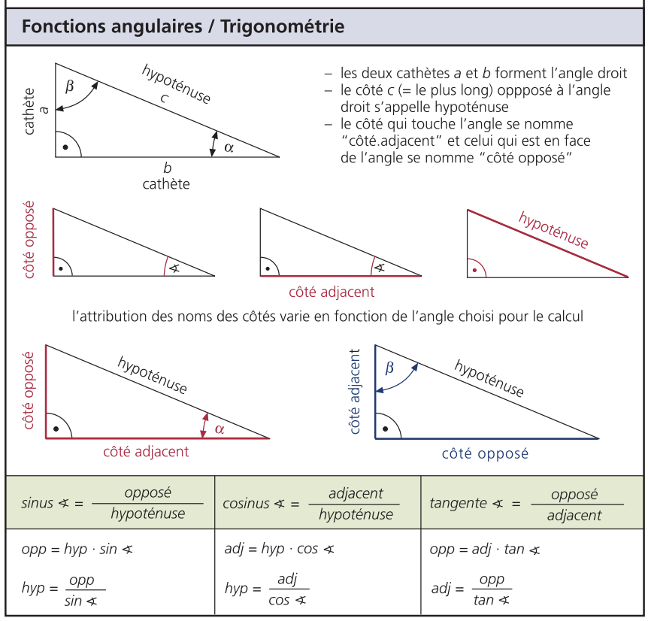

 |  |  |  |  |  | Données recherchées

 |  |  |  |  |  |  | opposé
 |  |  |  |  |  | sinus = | --------------- | = | --------------- | 0
 |  |  |  |  |  |  | hypoténuse |  | 1

 |  |  |  |  |  |  | adjacent
 |  |  |  |  |  | cosinus = | --------------- | = | --------------- | #DIV/0!
 |  |  |  |  |  |  | hypoténuse

 |  |  |  |  |  |  | opposé
 |  |  |  |  |  | tangeante = | --------------- | = | --------------- | #DIV/0!
 |  |  |  |  |  |  | adjacent

Levier
 | Poulie fixe |  |  |  |  | Poulie mobile
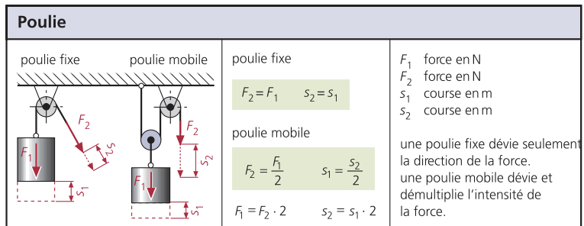
 | Force F1 |  |  |  |  | Force F1

 |  | Force F2 |  |  | N |  |  | Force F2 |  | N
 |  |  |  |  |  |  | Nombre de poulie

 | Force 1->F2 |  |  | 0 | N | Force F1 -> F2 X nombre de poulie |  |  | #DIV/0! | N

 | Force F2 |  |  |  |  | Force F2

 |  | Force F1 |  |  | N |  | Force F1 |  |  | N
 |  |  |  |  |  |  | Nombre de poulie

 |  | Force 2 -> F1 |  | 0 | N | Force 2 -> F1/nombre de poulie |  |  | 0 | N

 | Course S1 |  |  |  |  | Course S1

 |  |  | Course S2 |  | m |  |  | Course S2 |  | m
 |  |  |  |  |  |  | Nombre de poulie

 |  | Course S1 -> coure S2 |  | 0 | m | Course S1 -> coure S2 / nombre de poulie |  |  | #DIV/0! | m

 | Course S2 |  |  |  |  | Course S2

 |  |  | Course S1 |  | m |  |  | Course S1 |  | m
 |  |  |  |  |  |  | Nombre de poulie

 |  | Course S2 -> coure S1 |  | 0 | m | Course S2 -> coure S1 X nombre de poulie |  |  | 0 | m

Moment de force; couple

 | Couple |  |  |  |  | Force

 |  |  | Force |  | N |  |  | Couple |  | Nm
 |  |  | Bras de levier |  | m |  |  | Bras de levier |  | m

 | Couple -> force X bras de levier |  |  | 0 | Nm | Force -> Couple / bras de levier |  |  | #DIV/0! | N

 | Bras de levier

 |  |  | Force |  | N
 |  |  | Couple |  | Nm

 | Bras de levier->couple/force |  |  | #DIV/0! | m

Bras de levier

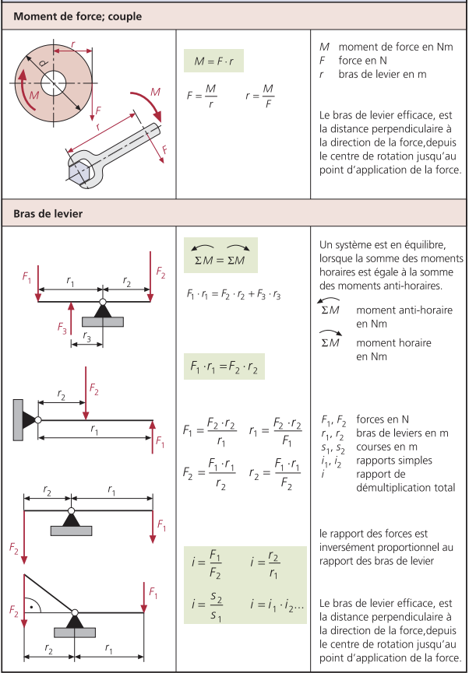
 | F1 x r1 = F2 x r2 + F3 x r3

 | Force F1 |  |  |  |  | Bras de levier r1

 |  | Bras de levier r1 |  |  | m |  | Force F1 |  |  | N
 |  | Force F2 |  |  | N |  | Force F2 |  |  | N
 |  | Bras de levier r2 |  |  | m |  | Bras de levier r2 |  |  | m

 | Force F1-> (F2 x r2)/r1 |  |  | #DIV/0! | N | Bras de levier r1-> (F2 x r2)/F1 |  |  | #DIV/0! | N

 | Force F2 |  |  |  |  | Bras de levier r2

 |  | Bras de levier r1 |  |  | m |  | Force F1 |  |  | N
 |  | Force F1 |  |  | N |  | Force F2 |  |  | N
 |  | Bras de levier r2 |  |  | m |  | Bras de levier r1 |  |  | m

 | Force F2-> (F1 x r1)/r2 |  |  | #DIV/0! | N | Bras de levier r2-> (F1 x r1)/F2 |  |  | #DIV/0! | N

 | Rapport bras de levier |  |  |  |  | Rapport de force

 |  | Bras de levier r1 |  |  | m |  | Force F1 |  |  | N
 |  | Bras de levier r2 |  |  | m |  | Force F2 |  |  | N

 | Rapport bras de levier -> r2 / r1 |  |  | #DIV/0! |  | Rapport des forces -> F1 / F2 |  |  | #DIV/0!

Levage
Poulie fixe

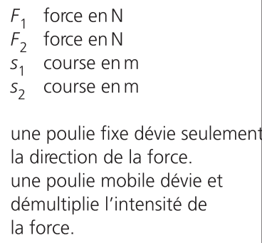
Force 1 (F1) | N | 0
Force 2 (F2) | N | 0
Course 1 (S1) | m | 0
Course 2 (S2) | m | 0

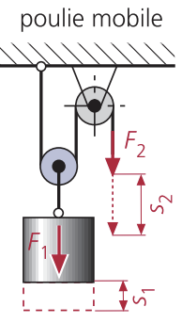
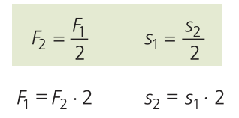
Poulie mobile

Force 1 (F1) | N | 0
Force 2 (F2) | N | 0
Course 1 (S1) | m | 0
Course 2 (S2) | m | 0

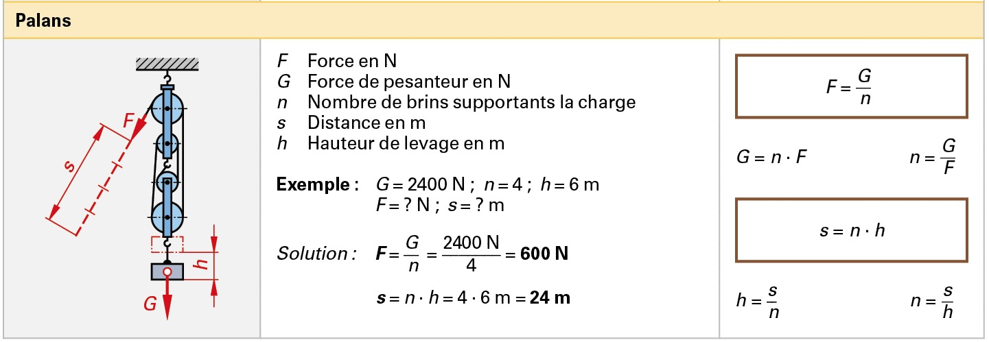
Palan

Force (F) | N
Force pesanteur (G) | N
Distance (s) | m
Hauteur de levage (h) | m

Moteur
Puissance

 | Couple |  | Nm
 | Régime |  | tr/min
 | Constante | 9550

Puissance -> (couple x régime) / 9550 |  |  | 0 | kW

Couple |  |  |  |  |  | Remontée de couple

 | Régime |  | tr/min |  |  |  | Couple max | 100 | Nm
 | Puissance |  | kW |  |  | Couple au régime nominal |  | 80 | Nm
 | Constante | 9550
 |  |  |  |  |  | Remonté couple-> (couple max-couple régime nom)/couple régime nom*100 |  |  | 20 | %
Couple -> (Puissance x 9550) / régime |  |  | #DIV/0! | Nm

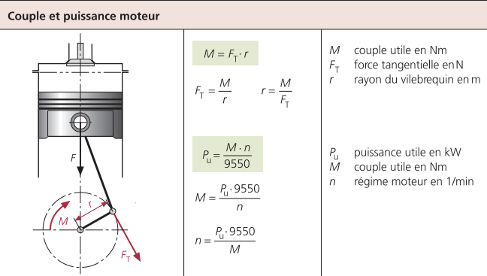
Régime

 | Puissance |  | kW
 | Couple |  | Nm
 | Constante | 9550

Régime -> (Puissance x 9550) / couple |  |  | #DIV/0! | tr/min

Couple et puissance
Couple (M) |  | 0 | Nm
Force tangentielle (FT) |  | #DIV/0! | N
Vilebrequin (r) |  | #DIV/0! | m

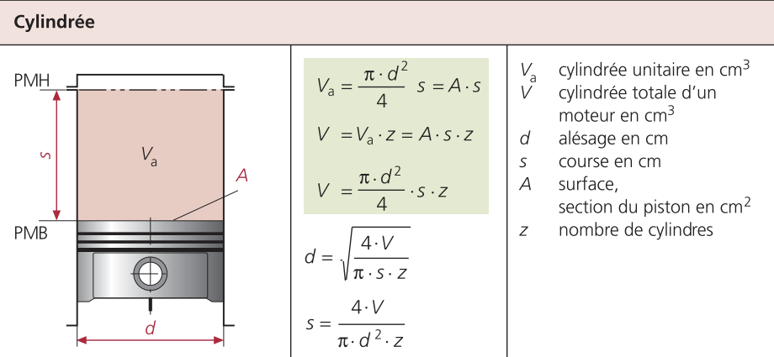
Cylindrée
Course (s) |  | 0 | cm
Alésage (d) |  | 0 | cm
Surface piston (A) |  | 0 | cm²
Cylindrée unitaire (Va) |  | 0 | 0 | cm³
Nombre de cylindre (z)
Cylindrée total (V) |  | 0 | 0 | 0 | cm³

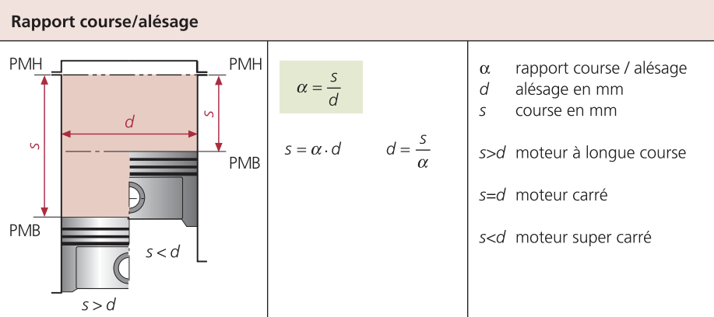
Rapport course / alésage
Course (s) |  | 0 | mm
Alésage (d) |  | #DIV/0! | mm
Rapport course / alésage (α) |  | #DIV/0!

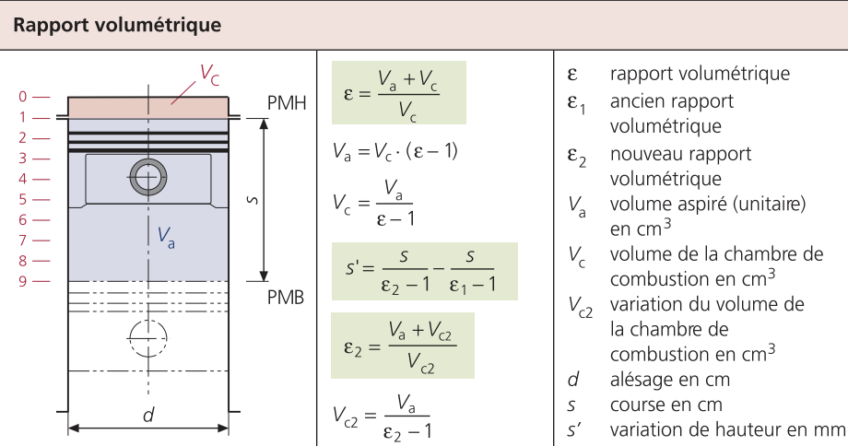
Rapport volumétrique
Course (s) |  |  | cm
Alésage (d) |  |  | cm
Rapport volumétrique (Ɛ) |  | #DIV/0!
Ancien rapport volumétrique (Ɛ1)
Nouveau rapport volumétrique (Ɛ2) |  | #DIV/0!
Volume aspiré (unitaire) (Va) |  | 0 | (cm³)
Volume chambre combustion (Vc) |  | #DIV/0! | (cm³)
Variation vol. chambre combustion (Vc2) |  | #DIV/0! | (cm³)
Variation de la hauteur (s') |  | #DIV/0! | cm

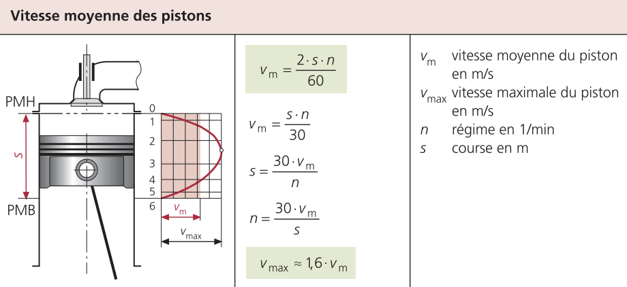
Vitesse moyenne des pistons
Vitesse moyenne du piston (Vm) |  | 0 | 0 | m/s
Vitesse max du piston (Vmax) |  | 0 | m/s
Course (S) |  | #DIV/0! | 1/min
Régime (n) |  | #DIV/0! | m

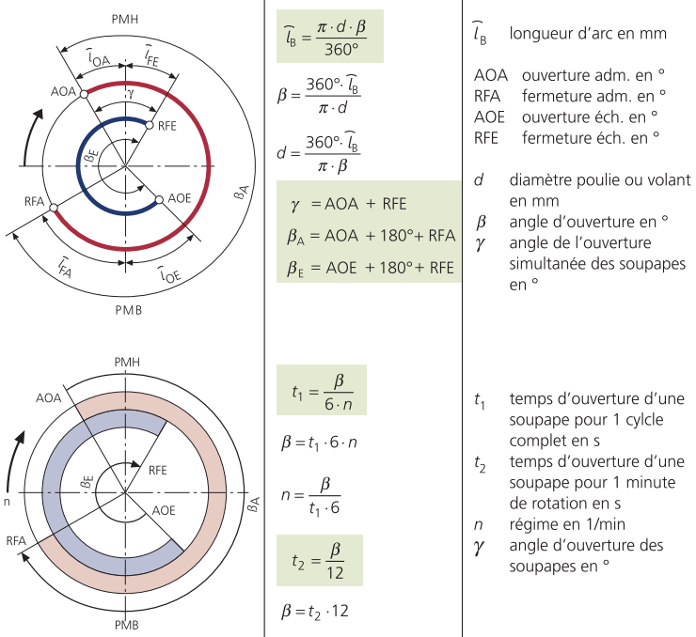
Diagramme de distribution
Longueur d'arc (ῑB) |  | 0 | mm
Angle d'ouverture (Ꟗ) en° |  | 0 | 0 | 0 | °
Diamètre poulie ou volant (d) |  | 0 | mm
Angle d'ouverture simultanee des soupapes (g) |  | 0
Angle d'ouverture admission (ꟖA) |  | 180 | °
Angle d'ouverture échappement (ꟖE) |  | 180 | °
Temps d'ouverture soupape (pour un cycles) (t1) |  | 0 | seconde
Temps d'ouverture soupape (pour 1 minute) (t2) |  | 0 | seconde
Régime (n) |  | #DIV/0! | 1/min
Avance ouverture adm. (AOA) |  | °
Retard fermeture adm. (RFA) |  | °
Avance ouverture éch. (AOE) |  | °
Retard fermeture éch. (RFE) |  | °

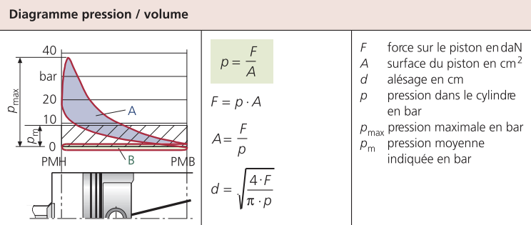
Diagramme pression/ volume
Pression (p) |  | #DIV/0! | bar
Alésage (d) |  | 0 | cm
Force sur le piston (F) |  | 0 | daN
Surface du piston (A) |  | #DIV/0! | 0 | cm²

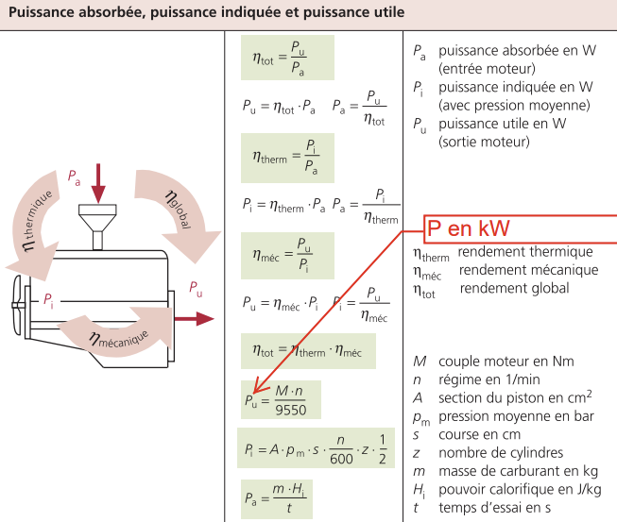
Puissance absorbée, indiquée, utile
Rendement total (ɳtot) |  | #DIV/0! | 0
Rendement mécanique (ɳméc) |  | #DIV/0!
Rendement thermique (ɳtherm) |  | #DIV/0!
Puissance absorbée [entrée moteur] (Pa) |  | #DIV/0! | #DIV/0! | #DIV/0! | W
Puissance indiquée [avec pression moyenne] (Pi) |  | 0 | #DIV/0! | 0 | W
Puissance utile [sortie moteur] (Pu) |  | 0 | 0 | 0 | W
Couple moteur (M) |  | Nm
Régime moteur (n) |  | 1/min
Section d'un piston (A) |  | cm²
Pression moyenne (Pm) |  | bar
Course (S) |  | cm
Nombre de cylindre (z)
Masse de carburant (m) |  | kg
Pouvoir calorifique (Hi) |  | J/kg
Temps d'essai (t) |  | sec

Puissance spécifique
Puissance spécifique (Psp) |  | #DIV/0! | kW/l
Puissance utile (Pu) |  | 0 | kW
Cylindré (V) |  | #DIV/0! | litre

Rapport masse / puissance
Masse (m) |  | 0 | kg
Puissance utile (Pu) |  | #DIV/0! | kW
Rapport masse / puissance (mp) |  | #DIV/0! | kg/kW

Débit injection
Débit d'injection (mm3/coup) | #DIV/0! | mm3/coup
Consommation |  | l/h
Régime moteur |  | tr/min
Nb de cylindre

Consomation spécifique
Consomation spécifique | #DIV/0! | g/kW
Consomation horraire |  | l/h
Puissance |  | kW
Densité carburant (Diesel = 830, essence = 725-730) | 830 | kg/m3

Transmission
Calcul du train épicycloïdal (toutcalculer.com)
Rapport simple

Diamètre 1 (d1) |  | 0 | #DIV/0!
Diamètre 2 (d2) |  | 0 | 0
Régime 1 (n1) | 688 | #DIV/0! | 0
Régime 2 (n2) | 431.312 | 0 | #DIV/0!
Rendement (i) |  | 1.5951329896 | #DIV/0!

Rapport multiple
Trains planétaire
Diamètre 1 (d1)
Diamètre 2 (d2)
Diamètre 3 (d3)
Diamètre 4 (d4)
Régime 1 (n1) |  | 0
Régime 2 (n2)
Régime 3 (n3)
Régime 4 (n4) |  | #DIV/0!
Rendement 1 (i1) |  | #DIV/0!
Rendement 2 (i2)
Rendemenr 3 (i3)
Rendement 4 (i4)
Rendement (i) |  | #DIV/0! | #DIV/0! | 0

Glissement

Régime 1 (n1)
Régime 2 (n2) | 107.8285
Glissement (λ) |  | #DIV/0! | %

Rapport simple et vis sans fin

Nb dents 1 (Z1) |  | #DIV/0! | #DIV/0!
Nb dents 2 (Z2) |  | #DIV/0! | 0
Régime 1 (n1) |  | #DIV/0! | 0
Régime 2 (n2) |  | #DIV/0! | #DIV/0!
Rendement (i) |  | #DIV/0! | #DIV/0!

Rapport multiple

Nb dents 1 (Z1)
Nb dents 2 (Z2)
Nb dents 3 (Z3)
Nb dents 4 (Z4)
Régime 1 (n1) |  | 0 | 1/min
Régime 2 (n2) |  | 0 | 1/min
Régime 3 (n3) |  | 0 | 1/min
Régime 4 (n4) |  | #DIV/0!
Rendement 1 (i1) |  | #DIV/0!
Rendement 2 (i2)
Rendemenr 3 (i3)
Rendement 4 (i4)
Rendement (i) |  | #DIV/0! | #DIV/0! | 0 | #DIV/0!
Couple entrée (M1) |  | #DIV/0! | Nm
Couple sortie (M2) |  | 0 | Nm
Rendement couple (ɳ)

Rapport de boîte de vitesses

Nb dents 1 (Z1) | 25
Nb dents 2 (Z2) | 28
Nb dents 3 (Z3) | 25
Nb dents 4 (Z4) | 27
Nb dents 5 (Z5) | 25
Nb dents 6 (Z6) | 34
Nb dents 7 (Z7) | 7
Nb dents 8 (Z8) | 48
Nb dents 9 (Z9) | 19
Nb dents 10 (Z10) | 40
Nb dents 11 (Z11)
Nb dents 12 (Z12)
Nb dents 13 (Z13)
Nb dents 14 (Z14)
Pas pris en compte dans les calcules
Nb dents 15 (Z15)
Nb dents 16 (Z16)
Nb dents 17 (Z17)
Nb dents 18 (Z18)
Nb dents 19 (Z19)
Nb dents 20 (Z20)
Nb dents 21 (Z21)
Nb dents 22 (Z22)
Régime 1 (n1) |  | 1/min
Régime 2 (n2) |  | 1/min
Régime 3 (n3) |  | 1/min
Régime 4 (n4) |  | #DIV/0! | 1/min
Régime marche ar (nr) |  | 0 | 1/min
Rapport 1 (i1) |  | #DIV/0! | 1.12
Rapport 2 (i2) |  | 1.08 | #DIV/0!
Rapport 3 (i3) |  | 1.36
Rapport 4 (i4) |  | 6.8571428571
Rapp. marche ar (ir) |  | 2.1052631579
Rapport tot (i) |  | #DIV/0! | 23.748176842 | 0
Couple moteur (MM) |  | #DIV/0!
Couple sortie (MB) |  | 0
Rendement B.V (ɳ) |  | #DIV/0!
Force périphérique (F) |  | #DIV/0! | N
Couple (M) |  | 0 | Nm
Rayon (r) |  | #DIV/0! | m
Régime mot (nm) |  | 0 | 1/min
Régime sortie (ns) |  | #DIV/0! | 1/min

Essieu

Rapport couple conique |  | #DIV/0! | #DIV/0!
Nb dents couronne |  | 0 | #DIV/0!
Nb dents pignon attaque |  | #DIV/0!
Régime pignon attaque |  | 1/min | 0
Régime arbres de roue |  | 1/min | #DIV/0!
Couple pignon attaque |  | Nm
Couple couronne |  | Nm | 0
Couple 1 arbre de roue |  | Nm | 0 | 0

Rapport transmission

Rapport global (i) |  | 0
Rapport coule conique |  | #DIV/0!
Rapport BV |  | #DIV/0!
Régime moteur |  | 1/min | 0 | 0
Régime arbre de roue |  | 1/min | #DIV/0! | #DIV/0!
Couple moteur |  | Nm | 0
Couple 1 arbre de roue |  | Nm | #DIV/0!

Vitesse du véhicule

Vitesse |  | #DIV/0! | Km/h
Régime moteur |  | #DIV/0! | 1/min
Rayon de roulement dyn |  | #DIV/0! | m
Rapport global trans |  | #DIV/0!

